Sheet1
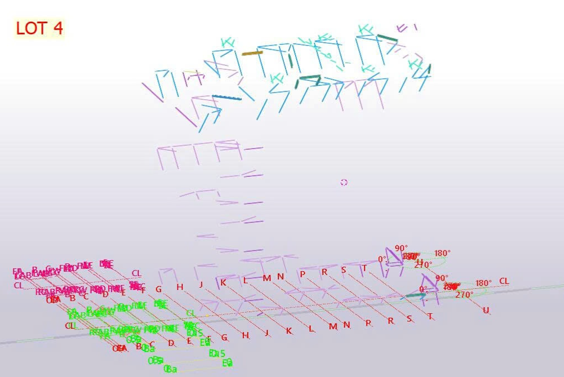
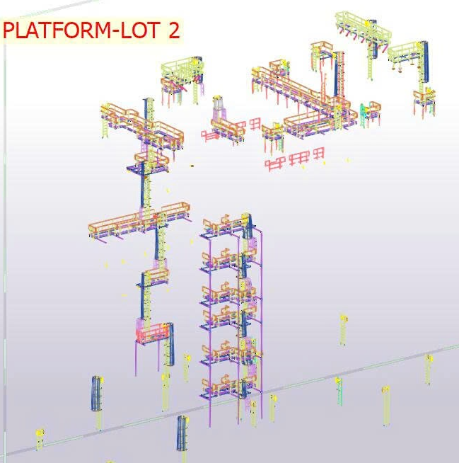
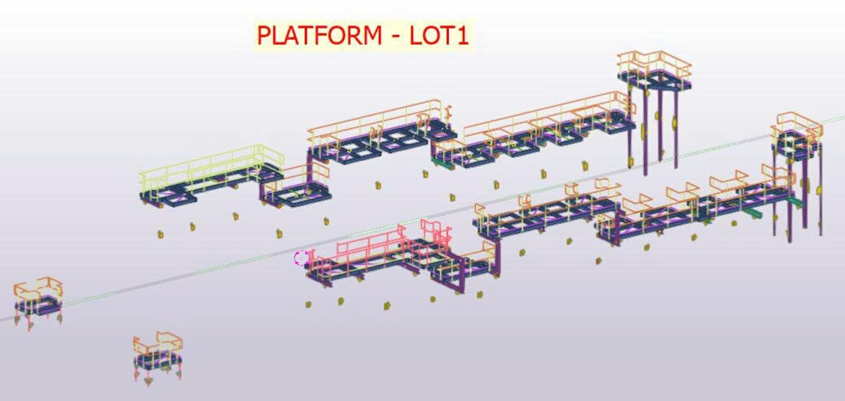
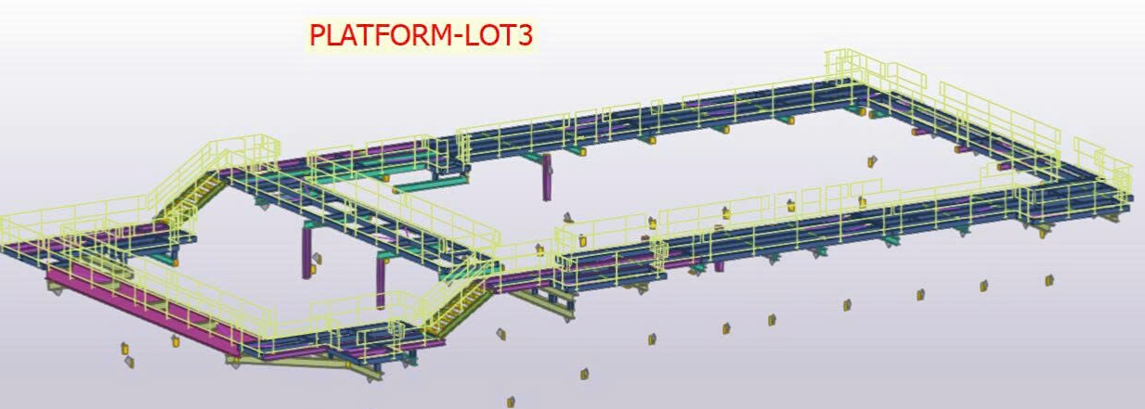
I095-ACTUAL WEIGHT
Date: | 31.01.2026
Rev : | 1
 |  | Contract |  | Actual |  |  | Chế tạo kiện
No. | Item | Weight-1 Unit (kg) | Weight-2 Unit (kg) | Weight-1 Unit (kg) | Weight-2 Unit (kg) | Remark |  |  | Manufacturing company
1 | Stack Template | 816 | 1,633 | 847 | 1,693 | IBS | IBS | Huấn | IBS
2 | Base Plate | 2268 | 4,536 | 2,269 | 4,538 | IBS | IBS | Huấn | IBS
3 | Box #6 | 61,483 | 122,966 | 96,328 | 192,656 | IBS | IBS | Sơn | IBS
4 | Box #5 | 65,394 | 130,787 | 65,551 | 131,102 | IBS | IBS | Tú | IBS
5 | Box #4 | 94,676 | 189,351 | 70,509 | 141,018 | IBS | IBS | Huấn | IBS
6 | Box #3 | 68,564 | 137,128 | 65,260 | 130,520 | TP | TP | Tùng | IBS
7 | Field Cross Beam (Top Beam-Box) | 29,800 | 59,600 | 35,903 | 71,807 | TP | L3 | LISEMCO 3 | IBS-LISEMCO 3
8 | DW - Inlet | 147,107 | 294,214 | 213,448 | 426,895 | TP | TP | Hưng | IBS
9 | DW - Outlet Duct | 32,868 | 65,736 | 27,717 | 55,434 | IBS | IBS | Trung | IBS
10 | SK - Stack & Breeching | 182,481 | 364,961 | 186,695 | 373,390 | TP | IBS | Lisemco 5 | IBS-LISEMCO 5
11 | Box #2 | 114,976 | 229,952 | 114,403 | 228,805 | IBS | IBS | Huy | IBS
12 | Box #1 | 82,933 | 165,866 | 82,273 | 164,546 | TP | TP | Đồng | IBS
13 | CC - Basement Panel | 26,787 | 53,574 | 20,796 | 41,592 | TP | L3 | LISEMCO 3 | IBS-LISEMCO 3
14 | CC - Attic Pane | 26,316 | 52,633 | 24,672 | 49,345 | TP | L3 | LISEMCO 3 | IBS-LISEMCO 3
15 | CO+SCR Frame and Baffles | 40,000 | 80,000 | 30,204 | 60,409 | TP | PCC1 | A387 | IBS Chưa có vật tư | Dương Yêu cầu kho Chuẩn bị giao vật tư
16 | DW- CO/SCR | 144,072 | 288,144 | 139,493 | 278,986 | TP | TP | Hưng | IBS
17 | DW - Burner | 106,466 | 212,932 | 113,092 | 226,183 | TP | TP | Vemco | IBS
18 | PW - Stairtower | 16,049 | 32,099 | 88,775 | 177,550 | TP | PCC1 | PCC1 | PCC1
19 | PW - Spiral Stair | 20,412 | 40,824 | 20,776 | 41,551 | IBS | IBS | Lismeco 5 (Đã có văn bản xin trả lại IBS 07.03.2026) | IBS-LISEMCO 5
20 | PW - Platforms, Stairs, Ladders | 144,135 | 288,271 | 128,000 | 256,000 |  | IBS
 | LOT 1 | 18,000 | 36,000 |  |  | TP | DR | DRW | DRW
 | LOT 2 | 34,000 | 68,000 |  |  | TP | IBS | Đồng | IBS
 | LOT 3 | 34,000 |  |  |  | IBS | IBS |  | IBS
 | LOT 4 | 11,000 |  |  |  | IBS | IBS |  | IBS
21 | Field installed top spool DUCT | 2,866.72 | - | 2,867 | 5,733 | TP | Tùng | Chuyển Tùng | Tùng
22 | BUMPER (Spec Rev 5 Ko sơn ) | 17,894.31 | - | 17,894 | 35,789 | TP | DR | DRW | DRW
23 | SHOP INSTALLED SIDE WALL GAS BYPASS BAFFLES DETAILS | - | - | 1,816 | 3,632 | IBS | IBS |  | IBS
24 | FIELD INSTALLED BASEMENT GAS BYPASS BAFFLES | - | - | 5,708 | 11,416 | TP | L3
25 | Pipe Rack | - | - | 40,000 | 80,000 | Chưa giao
26 | Pipe Support | - | - | 34,000 | 68,000 | Chưa giao
27 | DW - Transition Duct | 26,717 | 53,434 | - | - | N/A
28 | ER- ACOUSTIC SHROUD | 10,808 | 21,615 | 4,704 | 9,408 | TP | Thế Anh | TA |  | Dương Yêu cầu kho Chuẩn bị giao vật tư
 | Total | 1,552,082 | 2,972,642 | 1,633,999 | 3,267,999

 |  |  |  |  | 2.000

